2019
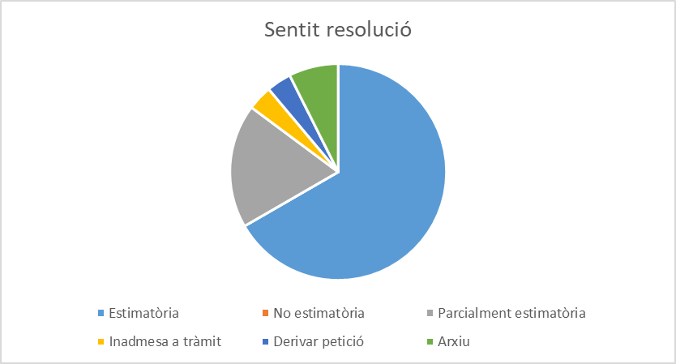
Llei 19/2014, de 29 de desembre, de transparència, accés a la informació pública i bon govern, en endavant LTBGCat
En la columna “Resolució admissió” quan figura aquesta dada correspon als procediments en que, prèviament a la resolució que posa fi al procediment s’ha dictat una resolució d’admissió
En la columna “sentit de la resolució” , quan s’indica : “art 34.8 de la LTBGCat “ , inclou els supòsits en que, s’ha estimat la sol·licitud i no s’ha produït oposició de tercers, i la resolució s’ha substituït per una comunicació en la que s’ha facilitat la informació sol·licitada. Igualment, quan s’indica que és “ parcialment estimatòria” s’inclouen sol·licituds que poden contenir diverses peticions d’informació en les quals es dona accés a una part inadmetent-se o desestimant-se l’accés a la resta amb la deguda motivació.
Entrada petició | Extracte petició | Tipologia | Resolució admissió | Resolució del procediment | Sentit resolució
2019-01-28 | Saber quants cursos de català ha organitzat l'Ajuntament de Lleida, o les entitats dependents o vinculades, durant els últims 5 anys, desglossats per anys. | Altra informació |  | 2019-02-12 | Estimatòria
2019-02-09 | Relació d’expedients sancionadors vinculats a llicències ambientals al municipi el 2018 en format electrònic reutilitzable. | Altra informació |  | 2019-02-22 | Estimatòria
2019-02-09 | Enunciats i plantilles de processos selectius convocats per aquest consistori entre el 2008 i el 2019, per accedir als cossos d’auxiliar, administratiu i tècnic superior. | Informació institucional i organitzativa |  | 2019-03-08 | Estimatòria
2019-02-13 | Despeses protocol·làries i representatives realitzades pel màxim responsable el 2018 en format electrònic reutilitzable de Patronat Municipal de Turisme i Centre de Negocis i Convencions, S.A. | Gestió econòmica |  | 2019-02-22 | Petició derivada
2019-04-02 | Tarifes de proveïment, clavegueram i depuració de Lleida per 2018 i 2019. | Gestió econòmica |  | 2019-04-29 | Estimatòria
2019-04-04 | Còpia de totes les resolucions denegatòries d'accés a la informació pública (2015-2019). | Acció de govern i normativa |  | 2019-05-02 | Estimatòria
2019-04-04 | Ordenança relativa a la normativa de circulació dels nous vehicles, en concret, patinets elèctrics, aprovada en el Ple del dia 29 de març de el 2019. | Acció de govern i normativa |  | 2019-05-02 | Estimatòria
2019-04-07 | Les fitxes de Relació de Llocs de Treball (RLT) completes on es desglossen exactament quines són les funcions dels llocs de treball següents: 1.-Tècnic/a Superior en Educació Infantil 2.- Mestre/a d’Escola Bressol | Informació institucional i organitzativa |  | 2019-05-06 | Estimatòria
2019-04-13 | Serveis de biblioteca municipal existents a la ciutat. Sigui biblioteca municipal, servei de préstec, aules d’estudi o biblioteques municipals a associacions de veïns, etc. Tanmateix, el nombre de bibliotecaris contractats i a quins llocs. | Gestió de serveis públics |  | 2019-05-09 | Estimatòria
2019-04-25 | Consulta dels expedients d’obres i d’activitats d'un local comercial situat al c/ Hostal de la Bordeta de Lleida. | Urbanisme |  | 2019-05-21 | Estimatòria
2019-05-03 | Còpia de l'expedient administratiu que es va lliurar al Jutjat Contenciós Administratiu nº 1 de Lleida en el marc del recurs contenciós administratiu nº 447/2016. | Acció de govern i normativa | 2019-05-24 | 2019-06-25 | Estimatòria
2019-05-13 | Accedir a l'expedient íntegre del Concurs de mèrits per a la provisió del lloc de treball de Cap de la Unitat tècnica de planejament. Tota la documentació que ha format part de l'expedient des del seu inici, així com els mèrits aportats pels diferents aspirants i les puntuacions que s'han atorgat i els criteris adoptats en l'esmentat concurs. | Informació institucional i organitzativa |  | 2019-06-05 | NO admetre a tràmit
2019-06-20 | Còpia íntegra de tots els contractes, convenis de col·laboració, encàrrecs de gestió, subvencions i/o qualsevol altre tipus de document administratiu subscrit per l’Ajuntament de Lleida -o qualsevol del seus ens instrumentals dependents i/o regidories - amb l’empresa Unipublic, SAU que tinguin per objecte qualsevol acció relacionada – patrocini publicitari, designació de sortides i arribades d’etapa, accions de promoció cultural o marketing...- amb les edicions de 2015, 2016, 2017, 2018 y 2019 de la Volta Ciclista a España. | Contractes, convenis i subvencions |  | 2019-07-18 | Estimatòria
2019-07-03 | Quantes adjudicacions de contractes de serveis a les persones han obtingut de l’Ajuntament de Lleida les empreses ACS, CLECE, Valoriza i Sacyr en els anys 2019, 2018, 2017, 2016 i 2015. Quines han estat aquestes adjudicacions, de quins serveis, quin percentatge representen respecte el global de licitacions de serveis a les persones durant els anys 2019, 2018, 2017, 2016 i 2015. | Contractes, convenis i subvencions |  | 2019-07-30 | Estimatòria
2019-07-10 | Còpia determinats expedients en relació amb l'activitat d'oci situada a Lleida, carrer Ivars d'Urgell, s/n, el titular de la qual és Blurenting Catalonia SL (discoteca Biloba). | Urbanisme | 2019-08-02 | 2019-09-12 | Parcialment estimatòria
2019-08-23 | Accés a l'expedient íntegre del Concurs de mèrits del lloc de treball de Cap de la Unitat tècnica de Planejament i còpia de diversa documentació. | Informació institucional i organitzativa | 2019-09-20 | 2019-10-16 | Parcialment estimatòria
2019-09-26 | Consultar l'expedient de concessió de llicències d'obres dels edificis actualment Av. De Blondel 25, 27, 29 i 31 i Av. de Madrid 26, 28, 30, 32 i 34 (conjunt de l'estació d'Autobusos). | Urbanisme |  | 2019-10-16 | Estimatòria
2019-10-04 | Consultar els expedients d’obra i d’activitats de la promoció d’habitatges situada entre Avinguda Pearson i carrer Miquel de Cortiada. | Urbanisme |  | 2019-10-31 | Estimatòria
2019-09-26 | Nº de regidors, nº d'assessors i personal de confiança i nº de càrrecs de gestió, etc. AMB i/o SENSE discapacitat. | Informació institucional i organitzativa |  | 2019-10-07 | Estimatòria
2019-10-07 | Projecte constructiu d’urbanització del tram comprés entre el vial 5 del SUR-42 i el carrer Almeria al T.M. de Lleida (Segrià). | Urbanisme |  |  | Arxiu a instància de part
2019-10-14 | Projecte urbanització prolongació vial Victor Torres fins al sector Sur42. | Urbanisme |  | 2019-10-17 | Estimatòria
2019-10-17 | 1- La inversió duta a terme per l'Ajuntament, organismes autònoms, empreses municipals, empreses mixtes i fundacions des de 2007 fins a 2018, ambdós inclosos, en publicitat institucional. 2- La inversió duta a terme en concepte de concessió de subvencions estructurals a mitjans corresponent als anys compresos entre 2007 i fins a 2018, ambdós inclosos. 3- La inversió duta a terme en concepte de concessió de subvencions a mitjans informatius en general, no només digitals, corresponent als anys compresos entre 2007 i fins a 2018, ambdós inclosos. Tot desglossat en la manera en què es troba a la Memòria de la Comissió Assessora sobre la Publicitat Institucional 2017. | Gestió econòmica | 2019-10-23 | 14/11/2019 | Parcialment estimatòria
2019-10-31 | Sol·licita que es faciliti la titularitat de "CLAMOR DE LES CANALS" que el seu recorregut travessa la partida de Les Canals i desaigua a la Mitjana. | Altra informació |  | 2019-11-29 | Arxiu
2019-11-28 | Examen de la convocatòria de la Guàrdia Urbana de Lleida, part teòrica i pràctica de l’any 2019 i dels anys anteriors possibles. | Informació institucional i organitzativa |  | 2019-12-23 | Parcialment estimatòria
2019-12-02 | Saber les dades de 2019 de: 1. Nombre participants en els Processos Participatius que l'ajuntament ha portat a terme. 2. Nombre Associacions/entitats totals que estant inscrits al registre municipal. 3. Nombre d'usuaris de la carpeta ciutadana electrònica. | Canals i mecanismes de participació ciutadana |  | 2019-12-31 | Estimatòria
2019-12-04 | Inspeccions sanitàries locals alimentació i/o restauració de Catalunya | Altra informació |  | 2020-01-03 | Parcialment estimatòria
2019-12-29 | Expedient projecte construcció nova seu del Museu d'Art Jaume Morera: -Conveni/s amb el Ministeri de Justícia i amb la Generalitat sobre l'immoble; informes tècnics en relació amb el projecte; memòria econòmica; resolucions definitives o de tràmits dictades fins al moment. | Urbanisme |  | 2020-01-28 | Estimatòria

